Estadísticas
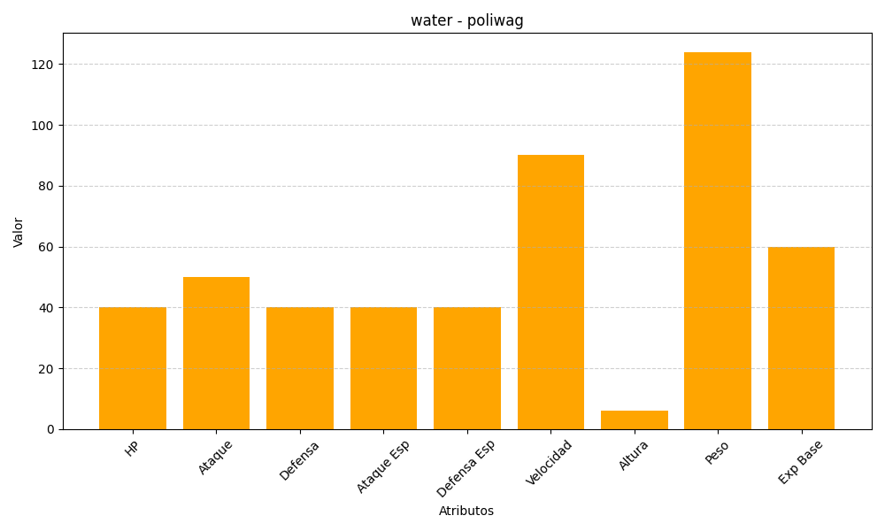
ID | Nombre | Tipo | HP | Ataque | Defensa | Ataque Especial | Defensa Especial | Velocidad | Altura | Peso | Experiencia Base
60 | poliwag | water | 40 | 50 | 40 | 40 | 40 | 90 | 6 | 124 | 60

